P1 FCFF
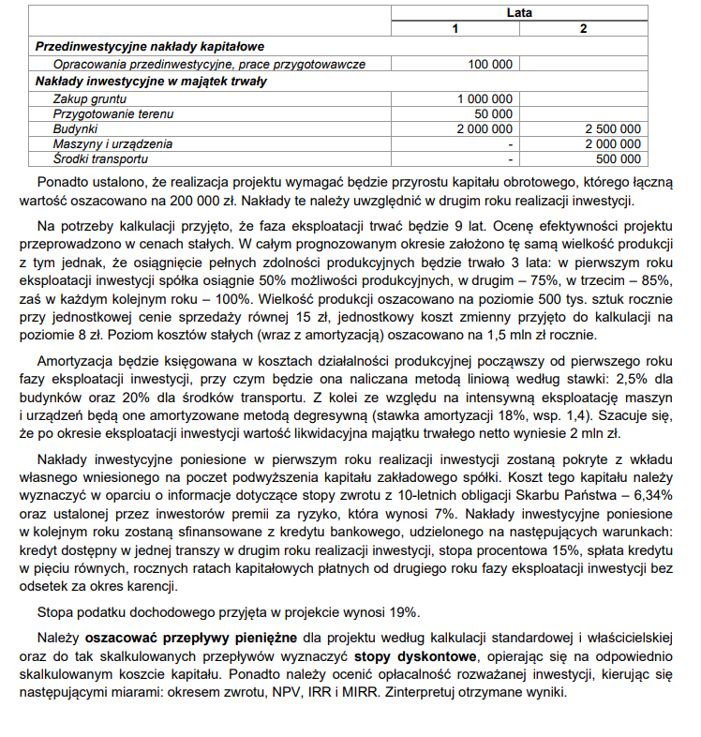
Kalkulacja standardowa FCFF (free cash to firm) | Faza inwestycyjna |  | Faza operacyjna
 | 1 | 2 | 3 | 4 | 5 | 6 | 7 | 8 | 9 | 10 | 11
Przepływy inwestycyjne | -3,150,000 | -5,200,000 | 0 | 0 | 0 | 0 | 0 | 0 | 0 | 0 | 2,200,000
I. Nakłady inwestycyjne ogółem | -3150000 | -5,200,000
1. Przedinwestycyjne nakłady kapitałowe | -100,000
2. Nakłady inwestycyjne w majątek trwały | -3,050,000 | -5,000,000
3. Zapotrzebowanie na kapitał obrotowy |  | -200,000
II. Wartość rezydualna |  |  |  |  |  |  |  |  |  |  | 2,200,000
Przepływy operacyjne (Zn+A) |  |  | 919000 | 1500742 | 1767250 | 2192500 | 2192500 | 1771508 | 1732500 | 1732500 | 1732500
1. Przychody ze sprzedaży |  |  | 3750000 | 5625000 | 6375000 | 7500000 | 7500000 | 7500000 | 7500000 | 7500000 | 7500000
2. Koszty zmienne |  |  | -2000000 | -3000000 | -3400000 | -4000000 | -4000000 | -4000000 | -4000000 | -4000000 | -4000000
3. Koszty stałe |  |  | -1500000 | -1500000 | -1500000 | -1500000 | -1500000 | -1500000 | -1500000 | -1500000 | -1500000
w tym amortyzacja |  |  | 716500 | 589492 | 572500 | 572500 | 572500 | 151508 | 112500 | 112500 | 112500
4. Zysk operacyjny / Zysk brutto |  |  | 250000 | 1125000 | 1475000 | 2000000 | 2000000 | 2000000 | 2000000 | 2000000 | 2000000
5. Podatek |  |  | -47500 | -213750 | -280250 | -380000 | -380000 | -380000 | -380000 | -380000 | -380000
6. Zysk netto |  |  | 202500 | 911250 | 1194750 | 1620000 | 1620000 | 1620000 | 1620000 | 1620000 | 1620000
CF | -3,150,000 | -5,200,000 | 919000 | 1500742 | 1767250 | 2192500 | 2192500 | 1771508 | 1732500 | 1732500 | 3,932,500

Amortyzacja | Wartość środków | Metoda A | Stawka | Współczynnik | [odpis m. liniową]
Budynki | 4,500,000 | liniowa | 2.50%
Środki transportu | 500,000 | liniowa | 20%
Maszyny i urządzenia | 2,000,000 | degresywna | 18% | 1.4 | 360000

Lata | 1 | 2 | 3 | 4 | 5 | 6 | 7 | 8 | 9
Amortyzacja ogółem | 716500 | 589492 | 572500 | 572500 | 572500 | 151508 | 112500 | 112500 | 112500
Budynki | 112500 | 112500 | 112500 | 112500 | 112500 | 112500 | 112500 | 112500 | 112500
Środki transportu | 100000 | 100000 | 100000 | 100000 | 100000
Maszyny i urządzenia | 504000 | 376992 | 360000 | 360000 | 360000 | 39008

Maszyny i urządzenia | Metoda degresywna
 | Lata | Saldo początkowe | Rata amortyzacji | Saldo końcowe
 | 1 | 2,000,000 | 504,000 | 1,496,000
 | 2 | 1,496,000 | 376,992 | 1,119,008
 | 3 | 1,119,008 | 360000 | 759,008
 | 4 | 759,008 | 360000 | 399,008
 | 5 | 399,008 | 360000 | 39,008
 | 6 | 39,008 | 39,008 | 0

Stopa inwestorska FCFF | Rodzaj kapitału | Wartość | Udział | Koszt kapitału | WACC
 | Kapitał własny | 3,150,000 | 37.7% | 13.34% | 5.03%
 | Kredyt bankowy | 5,200,000 | 62.3% | 12.15% | 7.57%
 | SUMA | 8,350,000 | 100.0% |  | 12.60%

1)Okres zwrotu

 | Lata | CF | Saldo na koniec okresu
 | 1 | -3,150,000 | -3,150,000
 | 2 | -5,200,000 | -8,350,000
 | 3 | 919,000 | -7,431,000
 | 4 | 1,500,742 | -5,930,258
 | 5 | 1,767,250 | -4,163,008
 | 6 | 2,192,500 | -1,970,508
 | 7 | 2,192,500 | 221,992
 | 8 | 1,771,508 | 1,993,500
 | 9 | 1,732,500 | 3,726,000
 | 10 | 1732500 | 5,458,500
 | 11 | 3932500 | 9,391,000

 | Oz | 6 lat 11 miesięcy
 | [miesiące] | 10.784992474

 | Interprertacja: | Wygenerowane przez projekt efekty pokryją poniesione nakłady po upływie 6 lat i 11 miesięcy po początku inwestycji, czyli 4 lata i 11 miesięcy po rozpoczęciu fazy operacyjnej

2)NPV | Lata | 1 | 2 | 3 | 4 | 5 | 6 | 7 | 8 | 9 | 10 | 11
 | CF | -3150000 | -5200000 | 919000 | 1500742 | 1767250 | 2192500 | 2192500 | 1771508 | 1732500 | 1732500 | 3932500
 | Wsp. dyskonta | 0.8881079684 | 0.78873576354 | 0.70048251656 | 0.62210410469 | 0.55249561255 | 0.49067575601 | 0.43577304882 | 0.38701351707 | 0.34370978839 | 0.30525140189 | 0.27109620238
 | DCF | -2797540.1005 | -4101425.9704 | 643743.43272 | 933617.75828 | 976397.87128 | 1075806.5951 | 955432.40953 | 685597.54159 | 595477.20838 | 528848.05377 | 1066085.8159
 | NPV | 562040.61559
 | NPV[Excel] | 562,040.62 zł

 | Interpretacja: | NPV>0 projekt jest opłacalny, wygeneruje on 562 040,62 zł wolnych zdyskontowanych przepływów pieniężnych

3) IRR
 | IRR [excel] | 14.29%

 | CF | -3150000 | -5200000 | 919000 | 1500742 | 1767250 | 2192500 | 2192500 | 1771508 | 1732500 | 1732500 | 3932500
 | Wsp.Dyskonta (k=14%) | 0.87719298246 | 0.76946752847 | 0.6749715162 | 0.59208027737 | 0.51936866436 | 0.45558654768 | 0.39963732253 | 0.35055905485 | 0.30750794285 | 0.26974380952 | 0.23661737677
 | DCF (k=14%) | -2763157.8947 | -4001231.148 | 620298.82339 | 888559.73962 | 917854.27209 | 998873.5058 | 876204.82965 | 621018.17014 | 532757.51099 | 467331.14999 | 930497.83415
 | NPV (k=14%) | 89007

 | Wsp.Dyskonta (k=15%) | 0.86956521739 | 0.7561436673 | 0.65751623243 | 0.57175324559 | 0.4971767353 | 0.43232759591 | 0.37593703992 | 0.32690177385 | 0.28426241204 | 0.24718470612 | 0.21494322271
 | DCF (k=15%) | -2739130.4348 | -3931947.0699 | 604257.4176 | 858054.1093 | 878635.58546 | 947878.25404 | 824241.96003 | 579109.10758 | 492484.62886 | 428247.50336 | 845264.22333
 | NPV (k=15%) | -212905

 | IRR | 14.29%

 | Interpretacja: | IRR>r, projekt opłacalny. Każda złotówka zaangażowanego kapitału wygeneruje ponad 14 groszy korzyści netto

4)MIRR
 | MIRR | 13.40%
 | MIRR[excel] | 13.48%

 | Interpretacja: | MIRR >= r, projekt opłacalny. Każda złotówka zaangażowanego kapitału wygeneruje rzeczywiście ponad 13 groszy korzyści netto

Rzeczywisty margines bezpieczeństwa MIRR-R | 0.80%

 | Interpretacja: | Projekt ma 0,80 p.p. zapasu rentowności.

